Dati Bilancio 2022
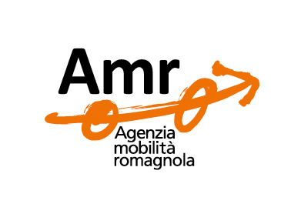

AMR Agenzia Mobilità Romagnola S.R.L. consortile
C.F. - Registro imprese diForlì Cesena e Rimini : 02143780399
Sede legale in Piazza Leonardo Sciascia, 111 – Cesena
Sito internet: www.amr-romagna.it
Pec: amr@pec.amr-romagna.it
Principale attività svolta:
Gestione delle reti relativi al trasporto pubblico locale e attinenti la mobilità, con la finalità di affidarli in gestione ad imprese terze assegnatarie del servizio di trasporto pubblico locale.

Enti appartenenti all'Unione Comuni della Bassa Romagna Soci | Valore nominale partecipazione | Valore % | Durata dell'impegno | Onere complessivo gravante sul bilancio dell'ente (spesa impegnata consuntivo 2023) | Tipologia spesa
COMUNE DI LUGO | € 2,253.70 | 2.2537 | Indeterminato | € 59,756.85 | Contributo consortile 2023 € 32.241,57 - Contributo 2023 per quote di bacino e quote servizi in concessione a contratto
COMUNE DI FUSIGNANO | € 536.30 | 0.5363 | Indeterminato | € 6,935.66 | Contributo consortile 2023
COMUNE DI BAGNACAVALLO | € 1,150.10 | 1.1501 | Indeterminato | € 18,630.52 | Contributo consortile 2023
COMUNE DI SANT'AGATA | € 151.90 | 0.1519 | Indeterminato | € 1,519.39 | Contributo consortile 2023
COMUNE DI BAGNARA | € 124.00 | 0.1240 | Indeterminato | € 2,017.13 | Contributo consortile 2023
COMUNE DI CONSELICE | € 629.30 | 0.6293 | Indeterminato | 14,793.70 | Contributo consortile 2023
COMUNE DI MASSA LOMBARDA | € 607.60 | 0.6076 | Indeterminato | € 6,285.45 | Contributo consortile 2023
COMUNE DI ALFONSINE | € 837.00 | 0.8370 | Indeterminato | € 11,219.78 | Contributo consortile 2023
COMUNE DI COTIGNOLA | € 489.80 | 0.4898 | Indeterminato | € 5,250.22 | Contributo consortile 2023

Principali dati Bilancio | 2022 | 2021 | 2020
CAPITALE SOCIALE | € 100,000.00 | € 100,000.00 | € 100,000.00
CAPITALE NETTO | € 3,622,296.00 | € 3,503,072.00 | € 3,340,615.00
UTILE/PERDITA | € 119,223.00 | € 162,457.00 | € 199,942.00

VALORE DELLA PRODUZIONE | € 69,916,875.00 | € 70,774,477.00 | € 62,267,390.00
SPESE DI PERSONALE | € 1,386,296.00 | € 1,258,603.00 | € 1,238,682.00

COSTI DELLA PRODUZIONE | € 69,799,768.00 | € 70,614,253.00 | € 62,051,297.00

